상품제안서
TUI 라운드젠 3.0 USB | 상품코드: F19774

 |  |  |  |  |  |  | 02-412-0044 | www.easy1.co.kr
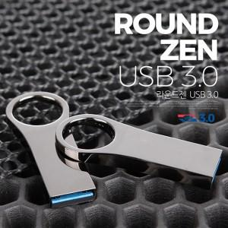

【상세/제작정보】 | 메탈 재질의 USB 2.0 바 타입 USB 메모리 라운드젠 3.0 USB는 고품질 칼라 전사 인쇄 및 정교한 레이저 인쇄 가능합니다.

【인쇄/포장옵션】 | 레이저, 풀칼라 / 포장지포장

【공급단가】 | 수량 | 100~ | 300~ | 500~ | 1,000~ | 3,000~
*VAT별도 | 16G | 6,020원 | 5,930원 | 5,790원 | 5,560원 | 5,330원
 | 32G | 6,850원 | 6,740원 | 6,590원 | 6,320원 | 6,060원
 | 64G | 9,330원 | 9,190원 | 8,970원 | 8,610원 | 8,250원
 | 128G | 18,310원 | 18,030원 | 17,610원 | 16,900원 | 16,200원

【상품 URL】 | https://dev.easy1.co.kr:443/src/goods_detail.php?gdno=19774

